Сводная таблица
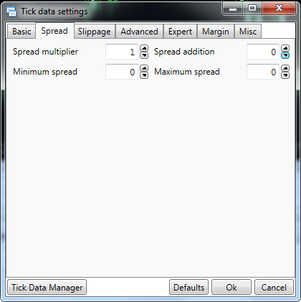
ПАРА | ВРЕМЯ РАБОТЫ | СТАРТОВЫЙ ЛОТ | ПЕРИОД ТЕСТИРОВАНИЯ | ПРОСКАЛЬЗЫ-ВАНИЕ | МАКСИМУМ КОЛЕН (РАЗ) |  | КОЛИЧЕСТВО СДЕЛОК | ПРИБЫЛЬ (ЕДИНИЦ ДЕПО) | ПРОСАДКА (ЕДИНИЦ ДЕПО) | СООТНОШЕНИЕ ПРИБЫЛИ К ПРОСАДКЕ (КОЭФ. ON TESTER)

AUDCAD | 02.00-08.00 | 0.01 | 2012.01.01 2018.01.14 | да | 10(1) | 9(5) | 2245 | 4111 | 634 | 6.48
 |  |  |  | нет | 9(5) | 8(6) | 2216 | 4156 | 556 | 7.47

AUDNZD | 04.00-09.00 | 0.01 | 2012.01.01 2018.01.14 | да | 9(2) | 8(9) | 2119 | 1904 | 273 | 6.96
 |  |  |  | нет | 9(1) | 8(7) | 2089 | 1983 | 272 | 7.26

CHFJPY | 22.00-06.00 | 0.01 | 2015.01.01 2018.01.14 | да | 7(2) | 6(4) | 746 | 1112 | 174 | 6.38
 |  |  |  | нет | 7(2) | 6(3) | 736 | 1122 | 172 | 6.51

EURCAD | 21.00-03.00 | 0.01 | 2012.01.01 2018.01.14 | да | 9(1) | 8(1) | 1603 | 844 | 265 | 3.18
 |  |  |  | нет | 9(1) | 7(3) | 1590 | 925 | 250 | 3.69

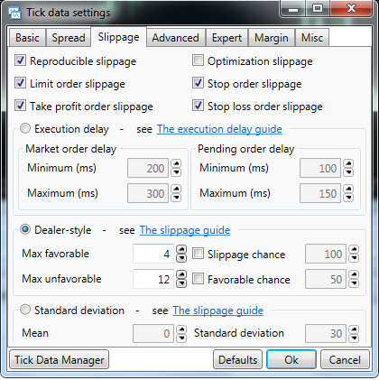
EURCHF | 20.00-00.00 | 0.01 | 2015.02.01 2018.01.14 | да | 14(1) | 9(5) | 519 | 1330 | 682 | 1.94
 |  |  |  | нет | 9(4) | 8(2) | 494 | 1244 | 198 | 6.27

EURUSD | 22.00-03.00 | 0.01 | 2012.01.01 2018.01.14 | да | 5(8) | 4(16) | 631 | 491 | 77 | 6.30
 |  |  |  | нет | 5(6) | 4(16) | 619 | 521 | 75 | 6.87

GBPAUD | 23.00-02.00 | 0.01 | 2012.01.01 2018.01.14 | да | 7(3) | 6(3) | 689 | 1277 | 253 | 5.04
 |  |  |  | нет | 7(3) | 6(3) | 675 | 1290 | 242 | 3.69

GBPCAD | 20.00-01.00 | 0.01 | 2012.01.01 2018.01.14 | да | 7(1) | 6(4) | 1261 | 1856 | 533 | 3.47
 |  |  |  | нет | 7(1) | 6(3) | 1254 | 1804 | 469 | 3.84

GBPCHF | 21.00-03.00 | 0.01 | 2015.02.01 2018.01.14 | да
 |  |  |  | нет | 8(1) | 7(1) | 557 | 576 | 558 | 1.03

NZDUSD | 20.00-00.00 | 0.01 | 2012.01.01 2018.01.14 | да | 11(1) | 8(2) | 464 | 1641 | 660 | 2.48
 |  |  |  | нет | 11(1) | 9(1) | 458 | 1781 | 542 | 3.28

USDSGD | 22.00-05.00 | 0.01 | 2012.01.01 2018.01.14 | да | 9(2) | 8(8) | 1504 | 1826 | 236 | 7.72
 |  |  |  | нет | 9(1) | 8(7) | 1469 | 1818 | 211 | 8.58

